商品登録書
【商 品 登 録 書】

 | 区分 |  |  | 1 |  | 新規 |  |  |  |  |  |  |  |  |  |  |  |  |  |  |  |  | 提出者 |  |  | 松本 光 |  |  |  |  | 提出日 |  |  | 2016-03-31

 | JAN |  |  |  |  |  |  | メーカー名 |  |  |  |  | 商品名1 |  |  |  |  |  |  |  |  |  | 商品名2 |  |  |  |  |  |  |  | フレーバー |  | 容量 |  |  | 希望小売価格
 | 4975479425240 |  |  |  |  |  |  | オムロン |  |  |  |  | 電子体温計MC-170 けんおんくん |  |  |  |  |  |  |  |  |  | - |  |  |  |  |  |  |  | - |  | - |  |  | ¥1,250

 | 商品画像 |  |  |  |  |  |  |  |  |  |  |  |  |  | 大分類CD |  |  |  | 大分類名 |  |  |  |  |  | 棚割CD |  |  | 棚割名 |  |  |  | 中分類CD |  |  | 中分類名
 | 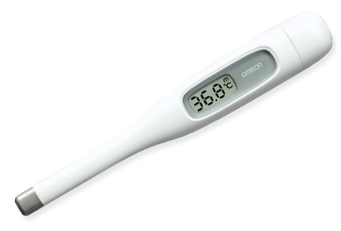 基本画像1枚 |  |  |  |  |  |  |  |  |  |  |  |  |  | 02 |  |  |  | 医療用具 |  |  |  |  |  | 03 |  |  | 計器 |  |  |  | 020301 |  |  | 測定機器

 |  |  |  |  |  |  |  |  |  |  |  |  |  |  | 確定商品CD |  |  |  |  |  |  |  |  |  | 020301 |  |  |  |  |  |  | 0018

 |  |  |  |  |  |  |  |  |  |  |  |  |  |  | 催事CD |  |  |  | クーポンCD |  |  |  |  |  |  |  |  |  | TOPICS CD |  |  |  | 中分類ランキングCD
 |  |  |  |  |  |  |  |  |  |  |  |  |  |  | - |  |  |  | - |  |  |  |  |  |  |  |  |  | - |  |  |  | -

 |  |  |  |  |  |  |  |  |  |  |  |  |  |  | 商品特徴
 |  |  |  |  |  |  |  |  |  |  |  |  |  |  | ●使いやすい「ワンプッシュスイッチ」 測定の開始と停止をひとつのボタンで簡単操作。初めてのかたでも簡単に使えます。 ●ソフトな装着感の軟性腕体 腕の形に合わせて、隙間なくぴったり巻ける軟性腕体。ソフトな装着感で測定できます。 ＜適応腕周：22~23cm＞

 | 使用方法
 | ①体温計の電源を入れる ②「℃」が点滅したら、感温部をわきの中央にあて、脇をしめる。 ③温度上昇がほとんどなくなると、「ピピピピィ」とブザーが3回鳴るので、検温結果を確認する。

 | 追加テキスト

 | 購入可能DS |  |  |  |  |  |  |  |  |  | 購入可能EC |  |  |  |  |  |  |  |  |  | お勧めシーズン |  |  |  | 関連リンク商品JAN
 | 1001 | 1002 | 1003 | 1004 | 1005 | 1006 | 1007 | 1008 | 1009 | 1010 | 5001 | 5002 | 5003 | 5004 | 5005 | 5006 | 5007 | 5008 | 5009 | 5010 | SP | SM | A | W | 商品1 |  |  |  |  | 商品2 |  |  |  |  | 商品3
 | - | - | - | - | - | - | - | - | - | - | - | - | - | - | - | - | - | - | - | - | 1 | 1 | 1 | 1 | - |  |  |  |  | - |  |  |  |  | -

 | 写真1 |  | 写真2 |  | 写真3 |  | 写真4 |  |  | 登録日 |  |  |  |  |  |  |  |  | 掲載開始日 |  |  |  |  |  |  |  | 修正日 |  |  |  |  |  | 掲載終了日
 | 1 |  | - |  | - |  | - |  |  | 2016-03-31 |  |  |  |  |  |  |  |  | 即日 |  |  |  |  |  |  |  | - |  |  |  |  |  | -

